točne mase
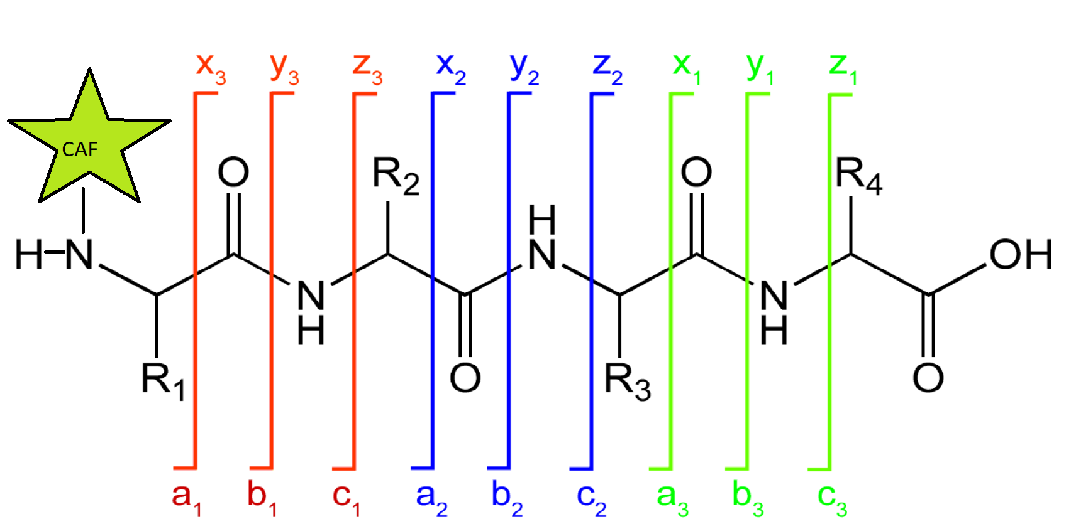
zelena zvijezdica na slici se zove CAF, to je spoj skojim mi derivatiziramo peptide da ih možemo analizirati u negativu.
Jedino što ti trebaš znati o tome je da mu je točna masa 249.9601 što znači da će prekursor masa (PEPMASS koju odrediš u MS analizi) biti otprilike jednaka zbroju aminokiselina u peptidu + masa(caf) (plus/minus H I h20, nebitno trenutno, dat ću ti sve izračune)
Još jedna stvar koju možeš primjetiti je da kada se događa fragmentacija (MS/MS) i peptid pukne na b-y crti, da će CAF ostati na b ionu, ali neće na y ionu. Zato su a,b,c negativno nabijeni i vide se u MS/MS negativu, a x,y,z imaju pozitivan naboj te su vidljivi u MS/MS pozitivu

C KRAJ

N KRAJ

U proteomici se proteini cijepaju enzimom trispinom koji daje uniformne peptide:
Triptički peptidi završavaju ili na K ili na R, gleda se s lijeva na desno, to je znači C kraj. Gledajući sliku to bi značilo da je R4 gotovo uvijek ili R ili K. U MS/MS pozitiv spektru te mase će biti jednake monoisotopnoj masi K/R + H20+H, točna masa je napisana dole (crvene vrijednosti)
Monoisotopic mass
H20 | 18.0106
NH3 | 17.0265
CO | 27.9949
CAF | 249.9601

Amino acids
one letter code | amino acid | monosisotopic mass | MSMSneg b1 ion | MSMSneg b1 ion+ CAF | AMINO ACID | Mass of y1-ion
A | Ala | 71.0371 | 70.0291 | 319.9892 | K | 147.1135
R | Arg | 156.1011 | 155.0931 | 405.0532 | R | 175.1196
N | Asn | 114.0429 | 113.0349 | 362.9950
D | Asp | 115.0269 | 114.0189 | 363.9790
C | Cys | 103.0092 | 102.0012 | 351.9613
E | Glu | 129.0426 | 128.0346 | 377.9947
Q | Gln | 128.0586 | 127.0506 | 377.0107
G | Gly | 57.0215 | 56.0135 | 305.9736
H | His | 137.0589 | 136.0509 | 386.0110
I | Ile | 113.0841 | 112.0761 | 362.0362
L | Leu | 113.0841 | 112.0761 | 362.0362
K | Lys | 128.0950 | 127.0870 | 377.0471
M | Met | 131.0405 | 130.0325 | 379.9926
F | Phe | 147.0684 | 146.0604 | 396.0205
P | Pro | 97.0528 | 96.0448 | 346.0049
S | Ser | 87.0320 | 86.0240 | 335.9841
T | Thr | 101.0477 | 100.0397 | 349.9998
W | Trp | 186.0793 | 185.0713 | 435.0314
Y | Tyr | 163.0633 | 162.0553 | 412.0154
V | Val | 99.0684 | 98.0604 | 348.0205

